別添４同意書
別添４（第６の１関係）

飼料生産基盤立脚型酪農・肉用牛産地支援事業 参加に係る確認書

１ 事業参加に係る確認事項 |  | チェック

(1) | 計画参加者は、地域協議会等の飼料生産計画及び有機栽培計画に基づき取組を実施すること。 | □
(2) | 計画参加者は、取組内容に変更が生じた場合は、速やかに地域協議会等に申し出ること。
(3) | 計画参加者は、参加要件及び取組実施に係る証拠書類又は証拠物を５年間保管するとともに、地域協議会等の求めに応じて提供すること。
(4) | 計画参加者は、４月１日時点（新規就農等で４月１日時点で牛を飼養していない場合は、９月30日時点）で飼養している牛について、（独）家畜改良センターに届けていること。
(5) | 計画参加者は、地方農政局等（北海道にあっては北海道農政事務所、沖縄県にあっては内閣府沖縄総合事務局をいう。以下同じ。）及び推進事業実施主体による実施状況確認の対象となった場合は協力すること。
（該当項目にチェック）
(6) | 酪農・肉用牛経営者等は、以下の要件を満たしていること。
ア | 酪農経営者については、自らが生産した生乳を、事業実施年度に年間を通して出荷実績があること(新規就農等で事業年度の４月１日時点で生乳を出荷していない場合は、10月１日以降、生乳の出荷実績があること）。 | □
イ | 肉用牛経営者については、原則として事業実施年度において、継続的に牛を飼養し、事業実施年度内に牛の出荷・販売実績があること。 | □
ウ | 酪農経営者又は肉用牛経営者で組織された飼料生産組織は、上記のア又はイを満たす酪農経営者又は肉用牛経営者が直接の構成員となっており、 | □
 | ①法人については、農地所有適格法人であること。 | □
 | ②集団については、運営や会計処理等に関する規約を有するとともに、飼料生産作業を共同化し、経理を一元化していること。 | □
（該当項目にチェック）
(7) | 配合飼料価格安定制度について、以下の要件を満たしていること。
 | ①「配合飼料価格安定基金」の業務方法書に基づく配合飼料の価格差補塡に関する基本契約及び配合飼料の価格差補塡に関する毎年度行われる数量契約の締結を継続していること。 | □
 | ②事業実施年度の前年度に契約を締結していない又は自給飼料への転換等により配合飼料の利用を完全に中止していること。 | □
２ 個人情報の取扱いに関する同意事項

１．個人情報の利用
 | 飼料生産基盤立脚型酪農・肉用牛産地支援事業（以下「本事業」という。）の申請手続きのために利用します。
２．個人情報の第三者提供
(1) | 地域協議会等は、酪農・肉用牛経営者等から提出された個人情報を、本事業の申請手続きのために、農林水産省及び地方農政局等（北海道にあっては北海道農政事務所、沖縄県にあっては内閣府沖縄総合事務局をいう。以下同じ。）に提出します。
(2) | 農林水産省本省及び地方農政局等は、地域協議会等から提供された個人情報を「行政機関の保有する個人情報の保護に関する法律（平成15年法律第58号）」その他関係法令に基づき適正に管理し、本事業に係る交付金の交付事務のために利用します。
(3) | 農林水産省本省及び地方農政局等は、事業参加申込内容を確認するため、事業参加者の関係する地方自治体に、必要最小限の参加申込内容を提供します。
(4) | 農林水産本省及び地方農政局等は、事業参加者の牛の飼養頭数を確認する目的で、独立行政法人家畜改良センターが管理する牛個体識別全国データーベース情報（※）を利用するため、地域協議会等から提供された農家マスタ情報（管理者等コード番号、氏名、住所）を独立行政法人家畜改良センターに提出します。
 | （※）牛の個体識別のための情報の管理及び伝達に関する特別措置法第３条に規定された牛個体識別台帳に記録された事項及びその関連する記録事項
(5) | 農林水産省及び地方農政局等は、事業参加申込者の配合飼料価格安定制度への加入状況を照会するため、申請者情報を関係機関に提供します。
(6) | 農林水産本省及び地方農政局等は、本事業の取組実施状況の確認等を実施するため、計画参加者から提供された参加申込内容及び交付申請内容を、取組状況の確認を実施する推進事業実施主体に提供します。

私は、１の事項について確認し、２の事項について同意します。

年 月 日
 | （本人署名）
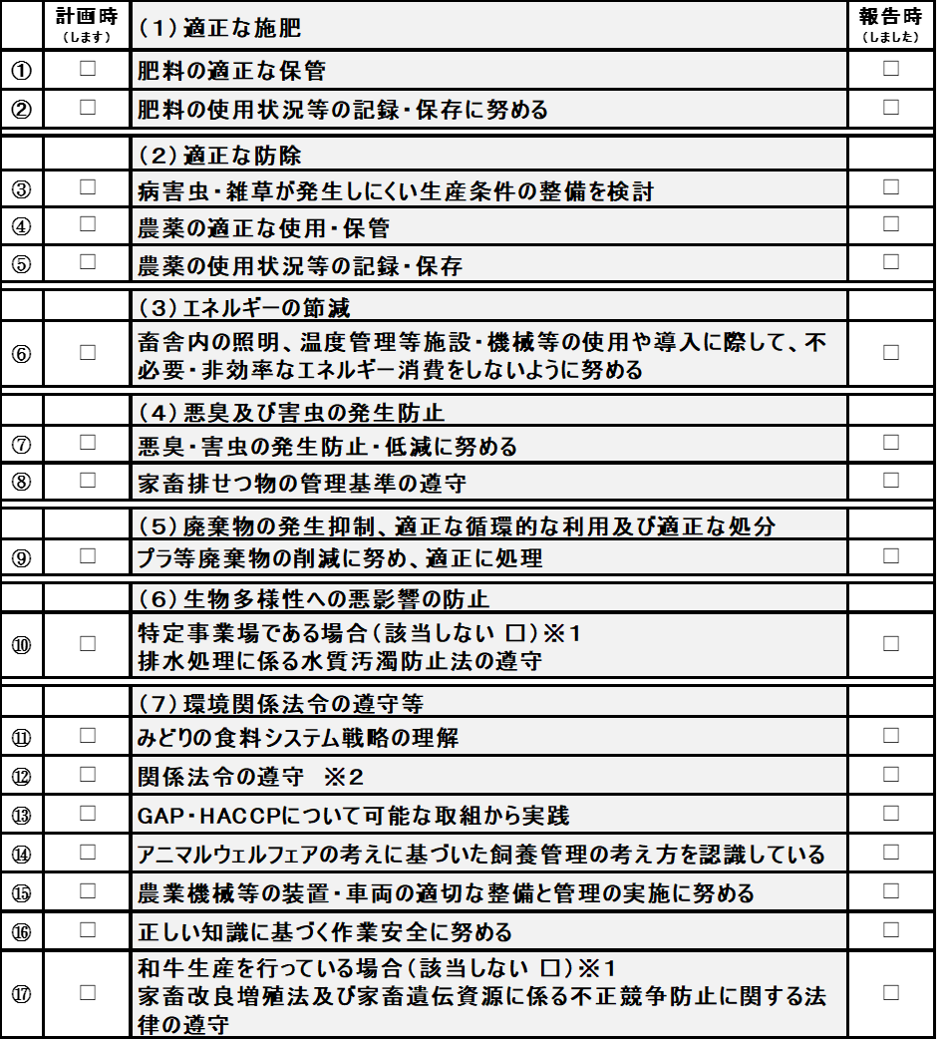

3 「みどりチェック」 チェックシート（畜産経営体向け）

②関係法令の遵守について、対象は、肥料の品質の確保等に関する法律（昭和25年法律第127号）、農薬取締法（昭和23年法律第82号）、家畜排せつ物の管理の適正化及び利用の促進に関する法律（平成11年法律第112号）、廃棄物の処理及び清掃に関する法律（昭和45年法律第137号）、食品循環資源の再生利用等の促進に関する法律（平成12年法律第116号）、容器包装に係る分別収集及び再商品化の促進等に関する法律（平成７年法律第112号）、水質汚濁防止法（昭和45年法律第138号）、労働安全衛生法（昭和47年法律第57号）とする。

別添７①参加者情報
別添７－① （第６の１関係）

計画参加者情報

都道府県に見てもらう必要のない情報を精査する
提出年度
地域協議会名
代表者名
所在地
参加者数
総作付面積（ha)

 |  |  |  |  |  | 牛個体識別管理者情報 （農家マスタ情報）（注３） |  |  | 参加要件（注４） |  |  |  |  |  | 参加要件２
参加者 番号 | 法人名/屋号 | 代表者氏名 | 経営区分 （注１） | 経営 分離 （注１） | 構成 員数 （注２） | 管理者番号 （管理者等コード番号） | 管理者名 | 所在地 | 生乳/牛の出荷 | みどりチェック | 配合飼料価格安定制度 | 生乳需給安定クロスコンプライアンス | 取組内容 （注５） | みどり 認定 （注６） | 飼料作付面積 （ha） | 頭数（乳用経産牛/肉用牛） | 1頭当たりの作付面積（a）
（例） | 〇〇牧場 | 〇〇 〇〇 | 酪農経営 | 〇 |  | 1234567890 | □□ □□ | 〇県〇町〇番地 | 〇 | 〇 | 〇 | 〇
1
2
3
4
5

注１ | 経営区分には、酪農経営又は肉用牛経営、飼料生産組織のいずれかを記載
 | 酪農経営及び肉用牛経営の両方を行っているが、経営を分離して参加する場合は、経営区分の右に〇を記載
注２ | 酪農・肉用牛経営者で組織された飼料生産組織として参加する場合、構成員である酪農・肉用牛経営者の数を記載
注３ | 牛個体識別全国データベースに登録した情報を記載
注４ | Ⅰの第２の２の（１）、（２）、（５）、（６）及び（８）に定める要件を満たしている場合は、〇を記載
注５ | 良質な飼料生産を実施する場合は、選択した取組名を記載
 | 飼料の有機栽培を実施する場合は、「有機」と記載
注６
 | 特定環境負荷低減事業活動実施計画 の認定（みどり認定）を取得している場合は、〇を記載

別添７② 構成員情報
別添７－② （第６の１関係）

計画参加者情報（酪農経営者又は肉用牛経営者で構成された飼料生産組織の構成員）

グループ参加となる構成員の要領上・様式上の位置づけ（システム上の建付けと一致させた方がベター
地域協議会名
参加者番号
飼料生産組織名

 |  |  |  |  | 牛個体識別管理者情報 （農家マスタ情報）（注２） |  |  | 参加要件（注３）
構成員 番号 | 構成員 （法人名/屋号） | 代表者氏名 | 経営区分 （注１） | 経営 分離 （注１） | 管理者番号（管理者等コード番号） | 管理者名 | 所在地 | 生乳/牛の出荷 | みどりチェック | 配合飼料価格安定制度 | 生乳需給安定クロスコンプライアンス | 取組内容 （注４） | みどり 認定 （注５）
1
2
3
4
5

注１ | 経営区分には、酪農経営又は肉用牛経営のいずれかを記載
 | 酪農経営及び肉用牛経営の両方を行っているが、経営を分離して参加する場合は、経営区分の右に〇を記載
注２ | 牛個体識別全国データベースに登録した情報を記載
注３ | 第３の２の（１）、（２）、（５）、（６）及び（８）に定める要件を満たしている場合は、〇を記載
注４ | 良質な飼料生産を実施する場合は、選択した取組名を記載
 | 飼料の有機栽培を実施する場合は、「有機」と記載
注５ | 飼料の有機栽培について、環境負荷低減事業活動の促進等に関する法律（令和４年法律第37号）に規定する環境負荷低減事業活動計画又は
 | 特定環境負荷低減事業活動実施計画 の認定（みどり認定）を取得している場合は、〇を記載

別添８県への確認依頼
別添８（第６の２関係）

年 月 日
1/27
・提出先は都道府県知事
・「飼料有機栽培計画」は都道府県確認不要であるため、「良質飼料生産計画」のみを確認対象として定義する。（ただ、結局のところ有機の取組をする農家は都道府県によるみどり認定の審査が必須となるため、共有ベースで都道府県の確認対象とするのもありうるか。）
・協議会の構成員である酪農・肉用牛経営者には、計画に参加しない（取組を実施しない）者も含まれるという前提で、本計画に基づく取組を実施する者を「計画参加者」と定義（要領別紙と平仄を合わせる必要）
・「地域推進事業実施主体を経由して」とあるが、地域推進事業実施主体⇒都道府県の様式は不要という理解でよいか（地域推進事業実施主体は提出先ではなく、単なる経由先（とりまとめ役）なので）
都道府県○○部○○課長 殿

（地域協議会名・代表者名）

令和○○年度飼料生産基盤立脚型酪農・肉用牛産地支援事業
飼料生産計画の確認(依頼)

持続的生産強化対策事業実施等要綱（令和８年４月〇日付け７畜産第2572号農林水産事務次官依命通知）の第６の２の（１）の規定に基づき、飼料生産計画の内容について確認を依頼します。

記
１．計画参加者情報
２．飼料生産計画

別添９①飼料生産計画
別添９－①（第４の２、第６の２関係）

飼料生産計画（５か年）

都道府県の確認を取るのは協議会全体の計画
計画期間 |  | 年度 ～ 年度
提出年度
地域協議会名
代表者名
所在地
参加農家戸数
総作付面積（ha) |  |  | ア

基礎取組（注１）
 |  |  |  |  | エ
 |  |  | イ | ウ | （ウ/ア×100） | イ×エ
選択取組 |  |  | 取組 | 取組面積（ha） | 取組面積の割合（％） | 計画 ポイント | 具体的な取組方法 （注２）
 |  |  | ポイント
1 | 栄養収量の高い飼料作物種や草種への変更 | ①牧草を栽培していた土地で、優良な品種の牧草に変更 | 1
 |  | ② 牧草等を栽培していた土地で、新たに青刈りとうもろこしを栽培・収穫 | 10
 |  | ③ イネ科牧草等を栽培していた土地で、新たにマメ科牧草を栽培・収穫 | 10
2 | 早晩品種の組み合わせ栽培やマルチ栽培の導入 |  | 1
3 | マメ科等の混播・追播の導入 |  | 5
4 | 二毛作又は二期作の導入 | ①１年の間に同じ土地で青刈りとうもろこしと他の飼料作物を栽培・収穫 | 4
 |  | ②１年の間に同じ土地で青刈りとうもろこしを２回栽培・収穫 | 6
5 | 良質な二番草・三番草の生産 |  | 1
6 | 適切な草地更新による地力の改善 |  | 3
7 | 集約放牧による牧草生産性向上 |  | 3

注１ | 以下の基礎取組について、具体的な取組方法等を記載 ・良質な飼料の収量を向上させるため、土壌分析や堆肥分析に基づく、効果的な施肥及び土壌改良 ・良質な飼料を適切に生産・利用するための、飼料の成分分析に基づく飼料調製
注２ | 飼料作物の品種名、利用する都道府県のマニュアル名、その他具体的な取組方法等を記載

別添９②飼料生産計画（1年毎）
別添９－②（第４の２、第６の２関係）

飼料生産計画（年別）

都道府県の確認を取るのは
計画期間 |  | 年度 ～ 年度
提出年度
地域協議会名
代表者名
所在地
参加農家戸数
総作付面積（ha)

取組 |  |  | 取組面積割合（％） |  |  |  |  | 計画ポイント
 |  |  | 1年目 | 2年目 | 3年目 | 4年目 | 5年目 | 1年目 | 2年目 | 3年目 | 4年目 | 5年目
1 | 栄養収量の高い 飼料作物種や草種への変更 | ①高栄養・高収量の牧草
 |  | ②牧草から青刈りとうもろこし
 |  | ③イネ科牧草からマメ科牧草
2 | 早晩品種の組み合わせ栽培・マルチ栽培の導入
3 | マメ科等の混播・追播の導入
4 | 二毛作又は二期作 の導入 | ①１年の間に同じ土地で青刈りとうもろこしと他の飼料作物を栽培・収穫
 |  | ②１年の間に同じ土地で青刈りとうもろこしを２回栽培・収穫
5 | 良質な二番草・三番草の生産
6 | 適切な草地更新による地力の改善
7 | 集約放牧による牧草生産性向上
 | 計

別添10県の結果通知
1/27
・都道府県知事による通知として様式に規定するのか？（通知だと重たいので、事務連絡等による確認で済ませられるようにできないか、かいう議論があった記憶。）
【参考】クラスター事業の要綱では、畜産クラスター計画は都道府県知事による認定が要件となっているが、認定の様式は定めていない。
別添10（第６の２関係）

年 月 日

（地域協議会等名・代表者名） 殿

都道府県○○部○○課長

令和○○年度飼料生産基盤立脚型酪農・肉用牛産地支援事業
飼料生産計画の確認（結果）

持続的生産強化対策事業実施等要綱（令和８年４月〇日付け７畜産第2572号農林水産事務次官依命通知）の第６の２の（２）の規定に基づき、飼料生産計画の確認結果を通知します。

記
１．確認結果
○○○○

別添11② 同意書 (地)
別添11－②（第６の３関係）

個人情報の取扱いに関する同意書
 | （地域協議会用）

１．個人情報の利用
 | 農林水産省本省及び地方農政局等（北海道にあっては北海道農政事務所、沖縄県にあっては内閣府沖縄総合事務局をいう。以下同じ。）は、飼料生産基盤立脚型酪農・肉用牛産地支援事業の交付金を交付するために、事業参加申込者から提供された個人情報を「行政機関の保有する個人情報の保護に関する法律（平成15年法律第58号）」その他関係法令に基づき適正に管理し、本事業に係る交付金の交付事務のために利用します。
２．個人情報の第三者提供
(1) | 農林水産省本省及び地方農政局等は、事業参加申込内容を確認するため、事業参加者の関係する地方自治体に、必要最小限の参加申込内容を提供します。
（※）牛の個体識別のための情報の管理及び伝達に関する特別措置法第３条に規定された牛個体識別台帳に記録された事項及びその関連する記録事項
(2) | 農林水産省本省及び地方農政局等は、事業参加申込者の牛の飼養頭数を確認する目的で、独立行政法人家畜改良センターが管理する牛個体識別全国データーベース情報（※）を利用するため、事業参加申込者から提供された農家マスタ情報（管理者等コード番号、管理者名、所在地）を独立行政法人家畜改良センターに提出します。

(3) | 農林水産省本省及び地方農政局等は、事業参加申込者の配合飼料価格安定制度への加入状況を照会するため、申請者情報を関係機関に提供します。
(4) | 農林水産省本省及び地方農政局等は、本事業の取組実施状況の確認等を実施するため、計画参加者から提供された参加申込内容及び交付申請内容を、取組状況の確認を実施する推進事業実施主体に提供します。

私は、１の事項について確認し、２の事項について同意します。

年 月 日
 | 地域協議会代表者（本人署名）

別添14 環境CS
別添14（第６の３関係）

 | 「みどりチェック」 チェックシート（民間事業者・自治体等向け）

 | 事業名 |  |  |  | Ver.3.1
 | 組織名
 | 代表者氏名 |  |  |  | ↓該当する方に〇
 | 住所 |  |  |  | 申請時 (します)
 | 連絡先 |  |  |  | 報告時 (しました)
解説書
 | ・交付申請時に、全ての項目にチェックを入れ、事業実施期間中に各項目の内容に取り組んでください。 ・実績報告時に、取り組んだ項目にチェックをして提出してください。 ・各項目において、どのような取組を行えばよいか分からない場合は、解説書をご覧ください。 ・※の記載内容に「該当しない」場合は□にチェックしてください。

 | チェック | 環境関係法令の遵守等
 |  | ① | みどりの食料システム戦略の理解
 |  | ② | 関係法令の遵守
 |  | ③ | 環境配慮の取組方針の策定や研修の実施に努める
 |  | エネルギーの節減、適正な施肥、適正な防除
 |  | ④ | 省エネを意識し、不必要・非効率なエネルギー消費をしない（照明、空調、ウォームビズ・クールビズ、燃費効率のよい機械の利用等）ように努める
 |  | ⑤ | 環境負荷低減に配慮した商品、原料、農産物等の調達を検討
 |  | 廃棄物の発生抑制、適正な循環的な利用及び適正な処分
 |  | ⑥ | プラ等廃棄物の削減に努め、適正に処理
 |  | ⑦ | 資源の再利用を検討

 | ②関係法令の遵守について、対象は、肥料の品質の確保等に関する法律（昭和25年法律第127号）、農薬取締法（昭和23年法律第82号）、廃棄物の処理及び清掃に関する法律（昭和45年法律第137号）、食品循環資源の再生利用等の促進に関する法律（平成12年法律第116号）、容器包装に係る分別収集及び再商品化の促進等に関する法律（平成７年法律第112号）、水質汚濁防止法（昭和45年法律第138号）、労働安全衛生法（昭和47年法律第57号）、合法伐採木材等の流通及び利用の促進に関する法律（平成28年法律第48号）とする。

 | ＜報告内容の確認と個人情報の取り扱いについて＞
 | ・本チェックシートにて報告された内容については、農林水産省等が対象者を抽出し、実施状況の確認を行います。
 | ・記入いただいた個人情報については、本チェックシートの実施状況確認のために農林水産省等で使用し、
 | ご本人の同意がなければ第三者に提供することはありません。
 |  |  |  | 上記について、確認しました →

別添15変更申請
別添15（第６の４関係）

 |  |  |  |  | 年 月 日
 | ○○農政局長
 | 北海道農政事務所長 |  | 殿
1/27
・宛先は組織の長
・ここで言う「参加者情報」は都道府県協議時の「計画参加者」とは異なる？？？
・飼料生産計画は、５か年計画と単年度計画（交付金計算に必要な）いずれも必要では
・良質飼料生産の取組と有機栽培の取組は同時に提出を可とする？（
・２つめの同意書？
 | 内閣府沖縄総合事務局長
 |  |  |  | （地域協議会名・代表者氏名）

〇〇年度飼料生産基盤立脚型酪農・肉用牛産地支援事業 変更申請書

持続的生産強化対策事業実施等要綱（令和８年４月〇日付け７畜産第2572号農林水産事務次官依命通知）の第６の４の（１）に基づき、個人情報の取扱いに関する同意書及び下記関係書類を添えて変更申請します。

記

 | １．地域協議会等規約
 | ２．生乳需給安定クロスコンプライアンスのチェックシートリスト
 |  | （酪農経営者が参加する地域協議会に限る）
 | ３．計画参加者情報
 | ４．飼料生産計画、有機栽培計画
 | ５．飼料作物作付地情報
 | ６．「みどりチェック」チェックシート
 | ７．都道府県からの飼料生産計画の確認結果通知

 | 注：変更のあった書類のみ記載、添付すること。

別添17②交付先情報
別添17－②（第６の５関係）
交 付 金 交 付 先 情 報

 | 事業参加申込者氏名 |  |  |  | 住所
 | フリガナ |  |  |  | （〒 － ） |  |  | 都道府県 |  |  | 市区町村
 | 氏名又は法人、組織名

 | フリガナ
 | 代表者氏名(法人、組織のみ）
 |  |  |  |  | 電話 |  |  |  |  | ＦＡＸ

 |  |  |  |  | E-mail | @

 | 交付金振込口座 | 金 融 機 関 名（ゆうちょ銀行は除く。） |  |  |  |  |  |  | 支店名 |  |  | 種 目
 |  |  |  |  | 農業協同組合 銀行 信用金庫 信用組合 労働金庫 信連 農林中金 |  |  |  |  |  |  | □当座 | □別段
 |  |  |  |  |  |  |  |  |  |  |  | □普通 | □通知
 |  |  |  |  |  |  |  |  |  |  |  | □組合勘定
 |  | 口座番号
 |  |  |  |  |  |  |  |  |  |  |  | 金融機関コード | 支店コード
 |  | （７桁に満たない場合は、右詰めで記入）

 |  | 口座名義 | フリガナ

 |  |  | 漢字
 |  | 《ゆうちょ銀行の方はこちらに記入してください。》
 |  | 口座番号 |  | 記号 |  |  | ＣＤ/再発行 |  | 番号（右詰めで記入）

 |  | 口座名義 | フリガナ

 |  |  | 漢字
 | ※ 口座情報の記載を間違えると、入金できませんので注意してください。
 | 上記の交付金振込口座の情報（口座番号、名義など）が分かる通帳のページやキャッシュカード等のコピーを添付してください。

別添４の (画像貼り付け用) (2)
「みどりチェック」 チェックシート（畜産経営体向け）

事業名 |  |  |  | Ver.3.0
組織名
代表者氏名 |  |  |  | ↓該当する方に〇
住所 |  |  |  | 申請時 (します)
連絡先 |  |  |  | 報告時 (しました)
解説書
・申請時は、項目に取り組む意志を示すため、全ての項目にチェックを入れてください。
・報告時は、各項目の取組状況を振り返り、取り組んだことを確認してチェックしてください。
・各項目において、どのような取組を行えばよいか分からない場合は、解説書をご覧ください。
・※の記載内容に「該当しない」場合は□にチェックしてください。

チェック | 環境関係法令の遵守等
 | ① | みどりの食料システム戦略の理解
 | ② | 関係法令の遵守
 | ③ | GAP・HACCPについて可能な取組から実践
 | ④ | アニマルウェルフェアの考えに基づいた飼養管理の考え方を認識している
 | ⑤ | 正しい知識に基づく作業安全に努める
 | ⑥ | ※和牛生産を行っている場合（該当しない ） 家畜改良増殖法及び家畜遺伝資源に係る不正競争防止に関する法律の遵守
 | 悪臭及び害虫の発生防止
 | ⑦ | 悪臭・害虫の発生防止・低減に努める
 | ⑧ | ※飼養頭数が一定規模以上の場合（該当しない ） 家畜排せつ物の管理基準の遵守
 | 適正な施肥
 | ⑨ | ※飼料生産を行う場合（該当しない ） 肥料の適正な保管
 | ⑩ | ※飼料生産を行う場合（該当しない ） 肥料の使用状況等の記録・保存に努める
 | 適正な防除
 | ⑪ | ※飼料生産を行う場合（該当しない ） 病害虫・雑草が発生しにくい生産条件の整備を検討
 | ⑫ | ※飼料生産を行う場合（該当しない ） 農薬の適正な使用・保管
 | ⑬ | ※飼料生産を行う場合（該当しない ） 農薬の使用状況等の記録・保存
 | エネルギーの節減
 | ⑭ | 畜舎内の照明、温度管理等施設・機械等の使用や導入に際して、不必要・非効率なエネルギー消費をしないように努める
 | 廃棄物の発生抑制、適正な循環的な利用及び適正な処分、生物多様性への悪影響の防止
 | ⑮ | プラ等廃棄物の削減に努め、適正に処理
 | ⑯ | ※特定事業場である場合（該当しない ） 排水処理に係る水質汚濁防止法の遵守

②関係法令の遵守について、対象は、肥料の品質の確保等に関する法律（昭和25年法律第127号）、農薬取締法（昭和23年法律第82号）、家畜排せつ物の管理の適正化及び利用の促進に関する法律（平成11年法律第112号）、廃棄物の処理及び清掃に関する法律（昭和45年法律第137号）、食品循環資源の再生利用等の促進に関する法律（平成12年法律第116号）、容器包装に係る分別収集及び再商品化の促進等に関する法律（平成７年法律第112号）、水質汚濁防止法（昭和45年法律第138号）、労働安全衛生法（昭和47年法律第57号）とする。

＜報告内容の確認と個人情報の取り扱いについて＞
・本チェックシートにて報告された内容については、農林水産省等が対象者を抽出し、実施状況の確認を行います。
・記入いただいた個人情報については、本チェックシートの実施状況確認のために農林水産省等で使用し、
ご本人の同意がなければ第三者に提供することはありません。
 |  |  | 上記について、確認しました →

